Meus Palpites
CONTEXTO DA PG:
Esta pagina e' onde o participante INSERE seus palpites p fases 1, 2, e 3, que ocorrem ANTES da copa se iniciar. Ele devera' ter a opcao de salvar suas apostas
e, ate' uma data a ser definida antes da copa comecar, podera' voltar e editar suas apostas a partir do ultimo preenchimento salvo. Uma vez que o deadline
para as apostas se encerre p todas, esta pagina passa a ser nao mais editavel, e passa a ser o registro definitivo das apostas do usuario, visivel apenas por ele
para controle de sua pontuacao.

TITULO DA PG: |  |  |  |  | O mesmo resultado não pode ser repetido mais de 10 vezes porque tem um estatístico doido na brincadeira - 2x1 ou 1x2
MEUS PALPITES

Andre (upload de foto) |  |  |  |  |  | Exemplo tirado da tabela de 2018 (MERAMENTE ILUSTRATIVO)

1 | Fase de grupos:

# | jogo
1 | France | 2 | 1 | Australia
2 | Belgium | 1 | 1 | Tunisia
3 | Costa Rica | 0 | 1 | Serbia
4 | England | 0 | 3 | Panama
5 | Argentina | 1 | 0 | Iceland
6 | Germany | 3 | 1 | Mexico
7 | Japan | 1 | 0 | Senegal
8 | Korea Republic | 1 | 2 | Mexico
9 | Peru | 2 | 1 | Denmark
10 | Brazil | 0 | 0 | Switzerland
11 | Germany | 3 | 0 | Sweden
12 | Poland | 0 | 1 | Colombia
13 | Croatia | 2 | 1 | Nigeria
14 | Belgium | 1 | 1 | Panama
15 | France | 2 | 2 | Peru
16 | Morocco | 3 | 1 | IR Iran
17 | Nigeria | 1 | 0 | Iceland
18 | Poland | 1 | 2 | Senegal
19 | Uruguay | 2 | 1 | Saudi Arabia
20 | Brazil | 1 | 0 | Costa Rica
21 | Colombia | 3 | 1 | Japan
22 | Denmark | 1 | 0 | Australia
23 | Egypt | 1 | 2 | Uruguay
24 | Portugal | 2 | 1 | Morocco
25 | Sweden | 3 | 1 | Korea Republic
26 | Argentina | 1 | 0 | Croatia
27 | IR Iran | 0 | 2 | Spain
28 | Portugal | 0 | 0 | Spain
29 | Russia | 3 | 0 | Egypt
30 | Serbia | 0 | 1 | Switzerland
31 | Tunisia | 2 | 1 | England
32 | England | 1 | 1 | Belgium
33 | Senegal | 1 | 1 | Colombia
34 | Uruguay | 0 | 0 | Russia
35 | IR Iran | 0 | 2 | Portugal
36 | Denmark | 2 | 1 | France
37 | Korea Republic | 0 | 2 | Germany
38 | Nigeria | 0 | 2 | Argentina
39 | Serbia | 0 | 2 | Brazil
40 | Russia | 0 | 0 | Saudi Arabia
41 | Saudi Arabia | 3 | 0 | Egypt
42 | Spain | 0 | 1 | Morocco
43 | Australia | 2 | 1 | Peru
44 | Iceland | 1 | 1 | Croatia
45 | Switzerland | 1 | 1 | Costa Rica
46 | Mexico | 0 | 0 | Sweden
47 | Panama | 0 | 2 | Tunisia
48 | Japan | 2 | 1 | Poland

2 | 2a FASE: | (analogo ah tabela abaixo)(sem os placares, que nao sao apostados) |  |  |  |  | Exemplo tirado da tabela de 2018 (MERAMENTE ILUSTRATIVO)

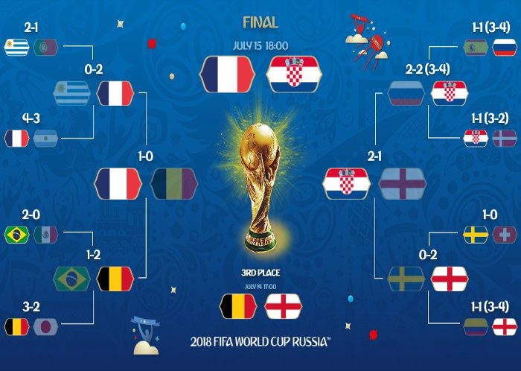

 |  |  |  |  |  |  |  | Apostas hipoteticas do "Andre"
 |  |  |  |  |  |  |  | feitas antes da copa se iniciar.
 |  |  |  |  |  |  |  | (nao confundir c os resultados reais)

3 | Pontos Especiais

Descricao
Artilheiro da copa 1 |  |  |  | Messi
Artilheiro da copa 2 |  |  |  | C Ronaldo

Selecao de ataque |  |  |  | Brazil

Selecao de defesa |  |  |  | Switzerland

Jogo com mais gols 1a rodada |  |  |  | BEL X TUN
Jogo com mais gols 2a rodada |  |  |  | ENG X TUN
Jogo com mais gols 3a rodada |  |  |  | BRA X SER

4 | Fase de grupos oitavas definidas

